CollectiveAccess
Image | Object | Description | Date
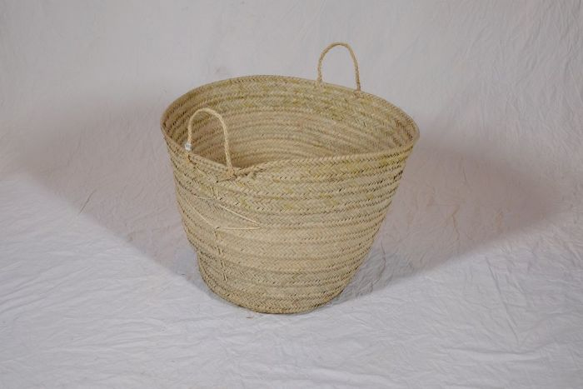 | Korb (A1135) | Flechtkörbe fanden vielseitige Verwendung als Transportbehältnis, beispielsweise bei der Ernte, oder auch als Lagerbehältnis für Lebensmittel und Rohstoffe. Dieser Korb stammt aus Tansania.
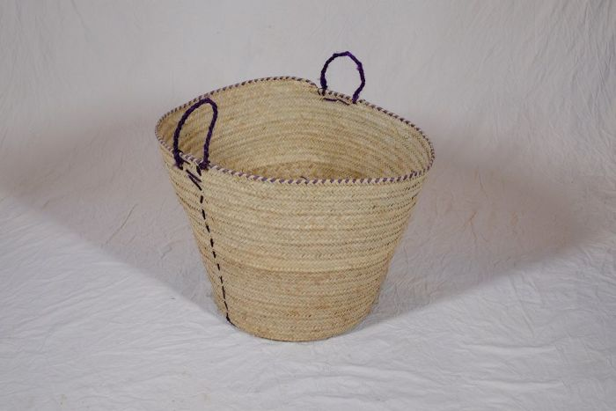 | Korb (A1134) | Flechtkörbe fanden vielseitige Verwendung als Transportbehältnis, beispielsweise bei der Ernte, oder auch als Lagerbehältnis für Lebensmittel und Rohstoffe. Dieser Korb stammt aus Tansania.

